Estadísticas
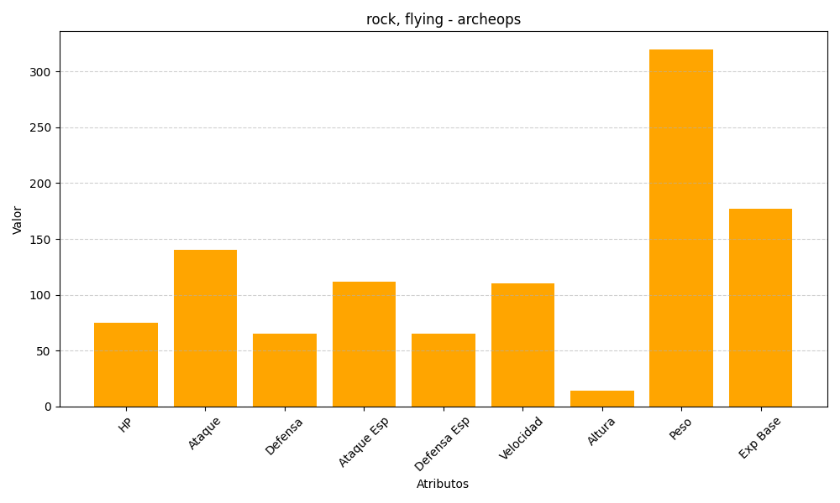
ID | Nombre | Tipo | HP | Ataque | Defensa | Ataque Especial | Defensa Especial | Velocidad | Altura | Peso | Experiencia Base
567 | archeops | rock, flying | 75 | 140 | 65 | 112 | 65 | 110 | 14 | 320 | 177

